Hoja 1
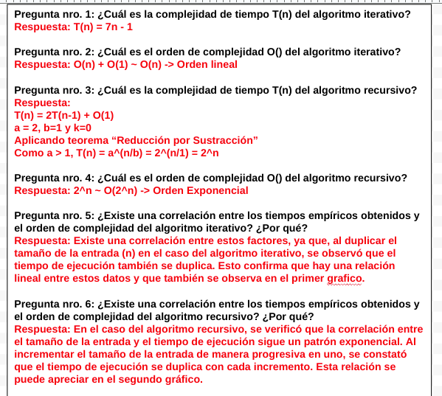
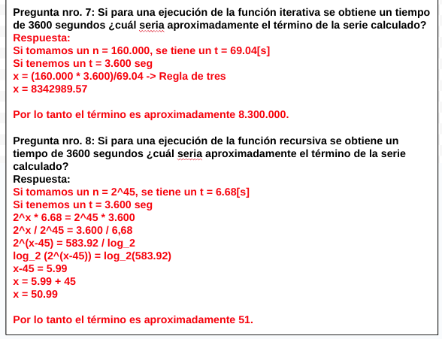
Pregunta nro. 1: ¿Cuál es la complejidad de tiempo T(n) del algoritmo iterativo?
Respuesta: T(n) = 7n - 1
Pregunta nro. 2: ¿Cuál es el orden de complejidad O() del algoritmo iterativo?
Respuesta: O(n) + O(1) ~ O(n) -> Orden lineal
Pregunta nro. 3: ¿Cuál es la complejidad de tiempo T(n) del algoritmo recursivo?
Respuesta:
T(n) = 2T(n-1) + O(1)
a = 2, b=1 y k=0
Aplicando teorema “Reducción por Sustracción” Como a > 1, T(n) = a^(n/b) = 2^(n/1) = 2^n
Pregunta nro. 4: ¿Cuál es el orden de complejidad O() del algoritmo recursivo?
Respuesta: 2^n ~ O(2^n) -> Orden Exponencial
Pregunta nro. 5: ¿Existe una correlación entre los tiempos empíricos obtenidos y el orden de complejidad del algoritmo iterativo? ¿Por qué?
Respuesta: Existe una correlación entre estos factores, ya que, al duplicar el tamaño de la entrada (n) en el caso del algoritmo iterativo, se observó que el tiempo de ejecución también se duplica. Esto confirma que hay una relación lineal entre estos datos y que también se observa en el primer grafico.
Pregunta nro. 6: ¿Existe una correlación entre los tiempos empíricos obtenidos y el orden de complejidad del algoritmo recursivo? ¿Por qué?
Respuesta: En el caso del algoritmo recursivo, se verificó que la correlación entre el tamaño de la entrada y el tiempo de ejecución sigue un patrón exponencial. Al incrementar el tamaño de la entrada de manera progresiva en uno, se constató que el tiempo de ejecución se duplica con cada incremento. Esta relación se puede apreciar en el segundo gráfico.
Pregunta nro. 7: Si para una ejecución de la función iterativa se obtiene un tiempo de 3600 segundos ¿cuál seria aproximadamente el término de la serie calculado?
Respuesta:
Si tomamos un n = 160.000, se tiene un t = 69.04[s]
Si tenemos un t = 3.600 seg
x = (160.000 * 3.600)/69.04 -> Regla de tres
x = 8342989.57
Por lo tanto el término es aproximadamente 8.300.000.
Pregunta nro. 8: Si para una ejecución de la función recursiva se obtiene un tiempo de 3600 segundos ¿cuál seria aproximadamente el término de la serie calculado?
Respuesta:
Si tomamos un n = 2^45, se tiene un t = 6.68[s]
Si tenemos un t = 3.600 seg
2^x * 6.68 = 2^45 * 3.600
2^x / 2^45 = 3.600 / 6,68
2^(x-45) = 583.92 / log_2
log_2 (2^(x-45)) = log_2(583.92)
x-45 = 5.99
x = 5.99 + 45
x = 50.99
Por lo tanto el término es aproximadamente 51.
Tiempo (s) v/s Entrada n iterativo
Lucas Iterativo
Tiempo (s) | Entrada (n)
3.79 | 10000
8.61 | 20000
16.65 | 40000
32.86 | 80000
69.04 | 160000

Tiempo (s) v/s Entrada n recursivo
Lucas Recursivo
Tiempo (s) | Entrada (n)
1.09 | 41
1.69 | 42
2.61 | 43
4.35 | 44
6.68 | 45

